改定履歴
バッチ一覧
案件名
サンプルバッチ一覧
更新者：
氏 名
作成者：
氏 名
更新日：
2008/09/26
作成日：
2008/06/27
Rev. | 改定内容 | 改定日 | 改定者
1
2
3
4
5
6
7
8
9
10
11
12
13
14
15

テストエビデンス（format）
テスト
エビデンス
案件名
No.：
ID：
シナリオID：
更新者：
作成者：
更新日：
作成日：
Confidential

エビデンス
シナリオ詳細No. | 1 | 詳細 | toi2単体テスト詳細設計NO1参照

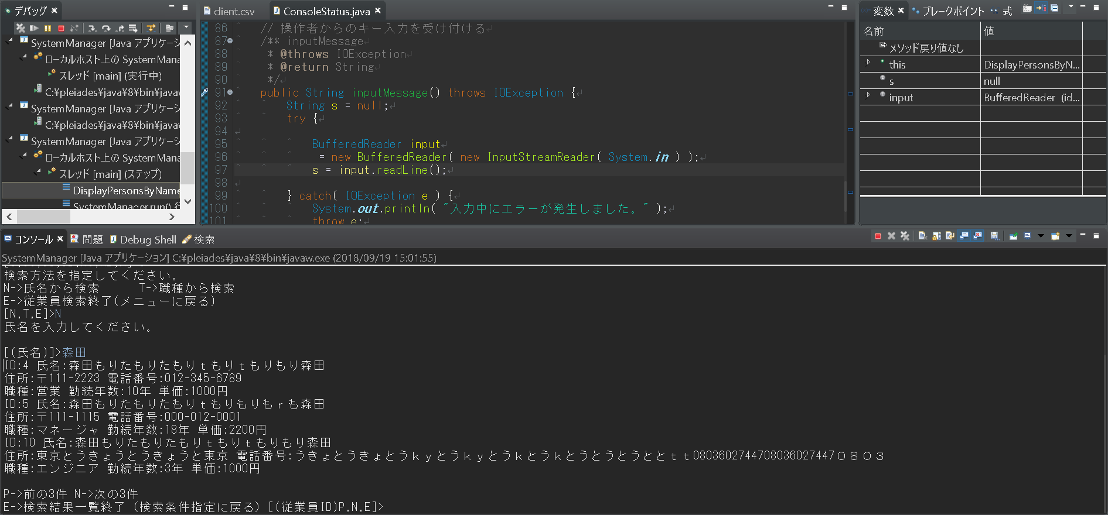

シナリオ詳細No. | 2 | 詳細 | toi2単体テスト詳細設計NO2参照

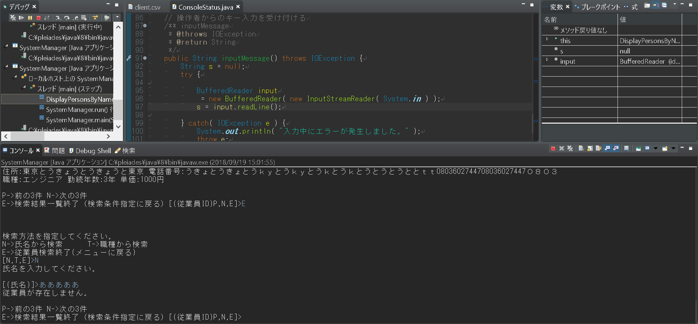

シナリオ詳細No. | 3 | 詳細 | toi2単体テスト詳細設計NO3参照
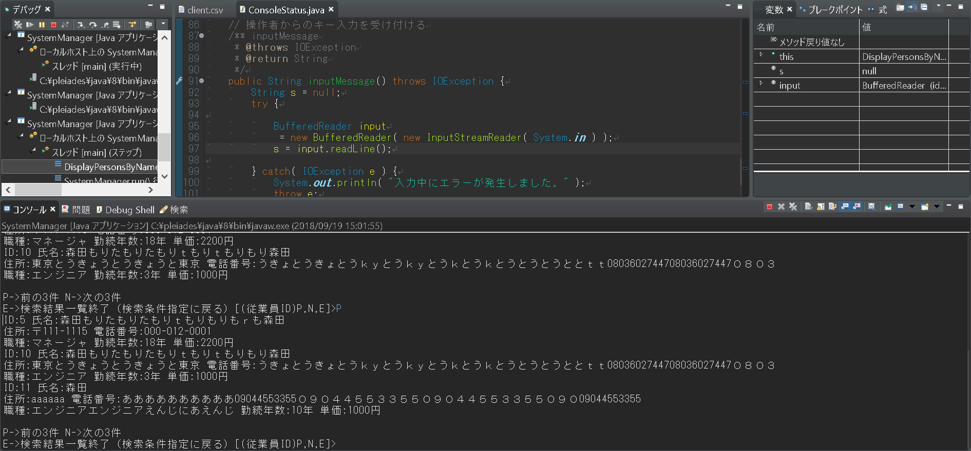
森田は4名なのでP選択時に前の件数が無いので末尾のID11から3件表示する

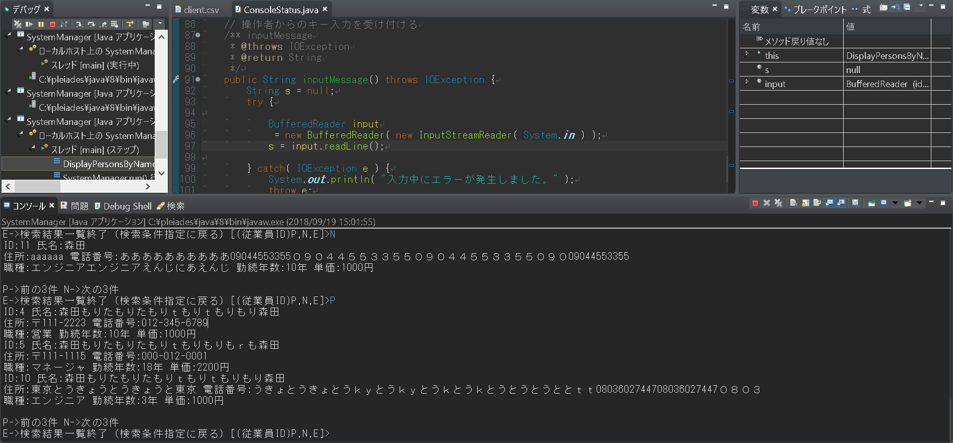
N選択後P選択時に最初のページに戻ることの確認

シナリオ詳細No. | 4 | 詳細 | toi2単体テスト詳細設計NO4参照
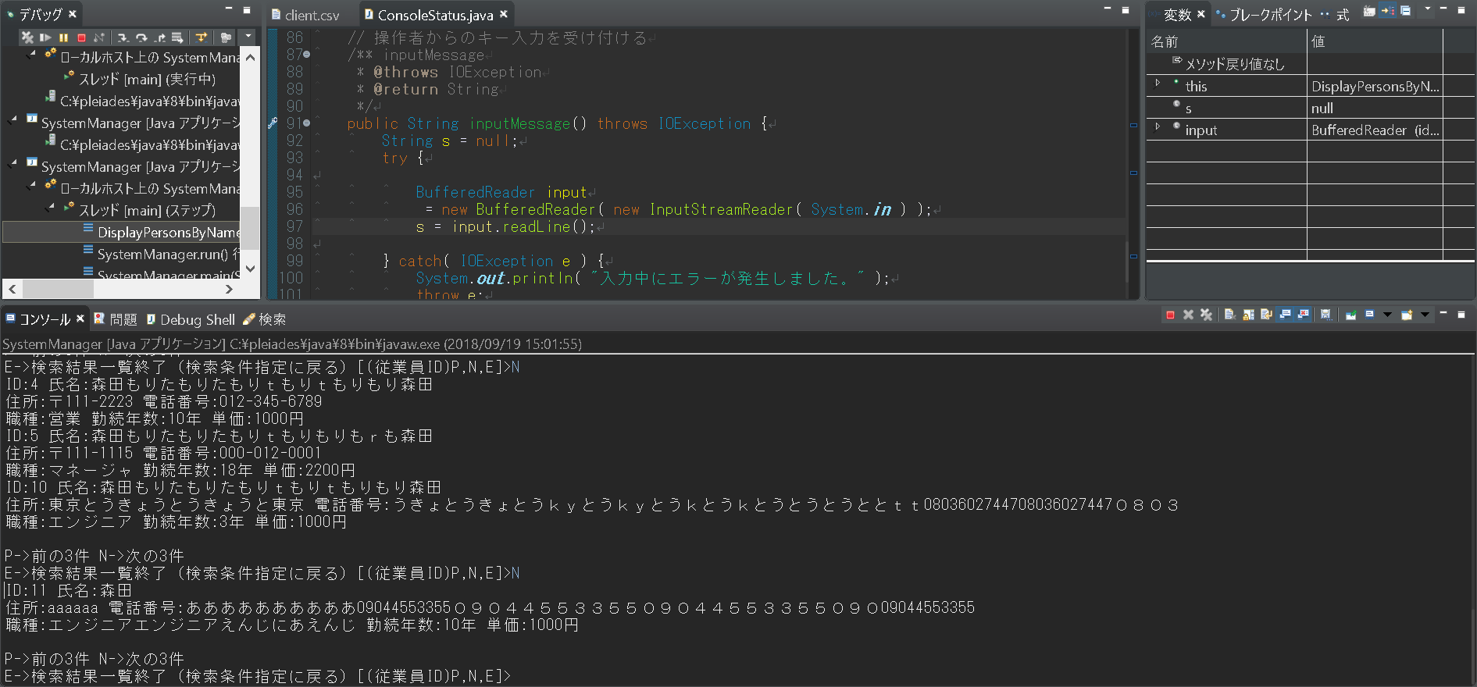
最初の3件表示後N選択時4件目から表示

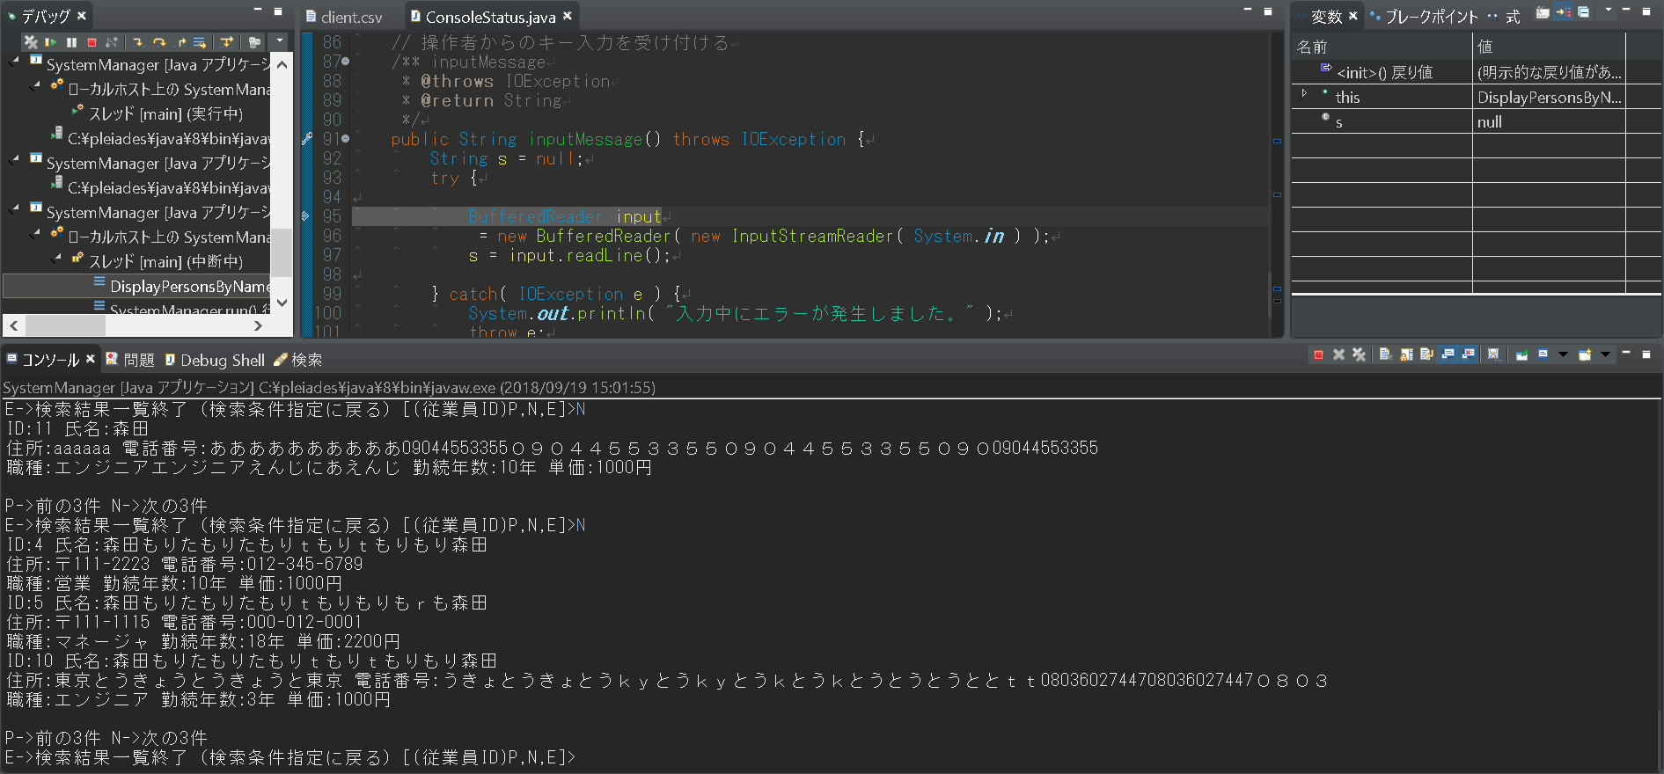
次の3件無しN入力時のパターン

シナリオ詳細No. | 5 | 詳細 | toi2単体テスト詳細設計NO5参照

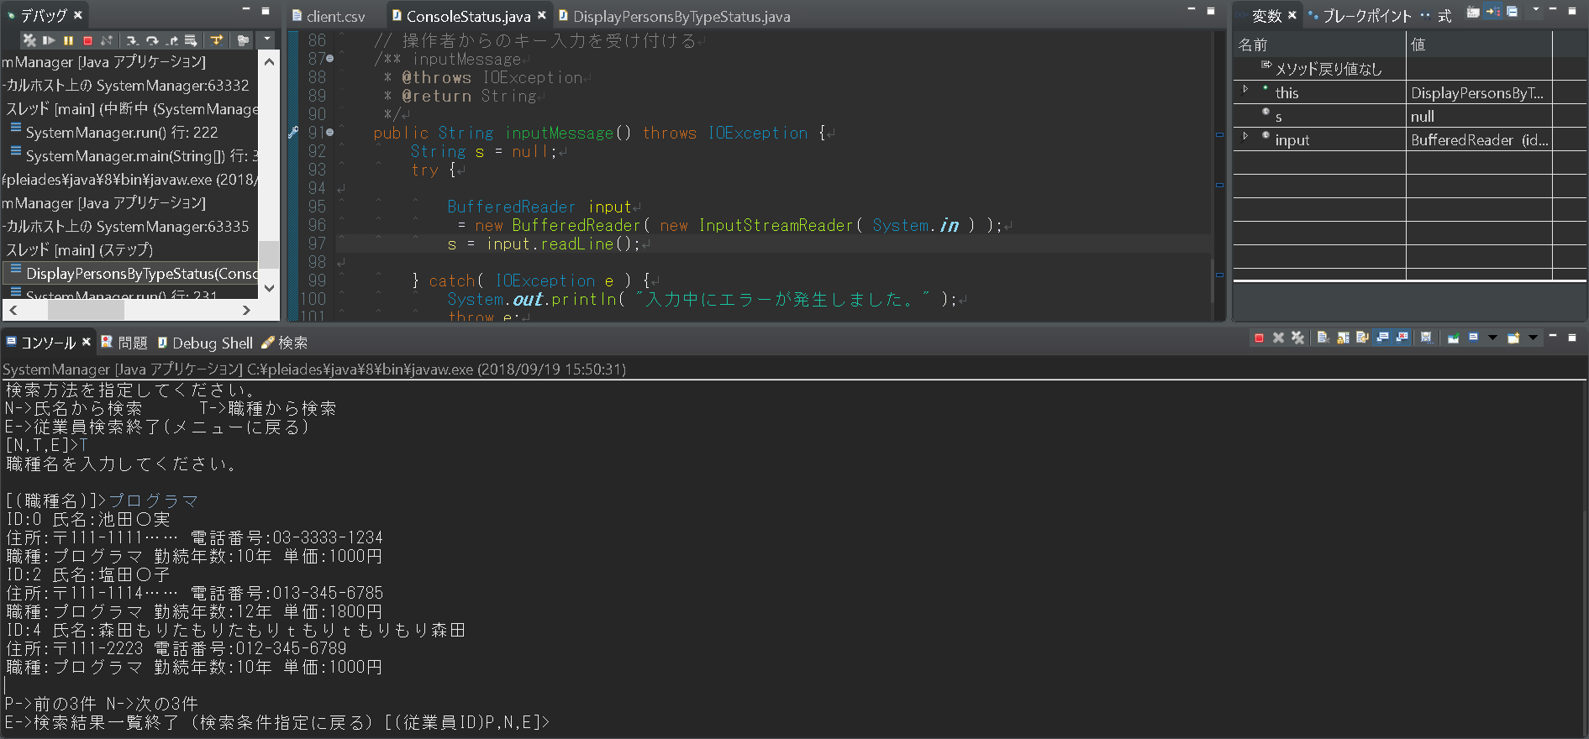

シナリオ詳細No. | 6 | 詳細 | toi2単体テスト詳細設計NO6参照

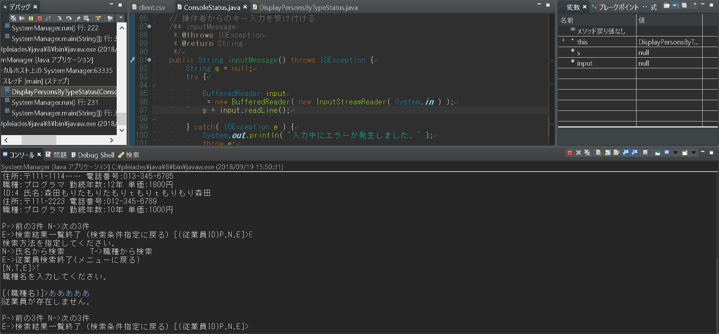

シナリオ詳細No. | 7 | 詳細 | toi2単体テスト詳細設計NO7参照

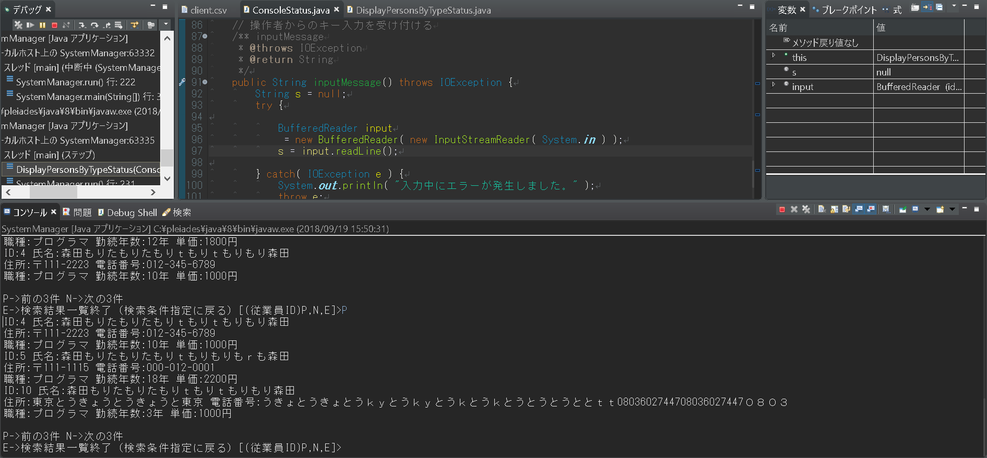
前の3件が無い場合はP入力時に末尾から3件を表示する

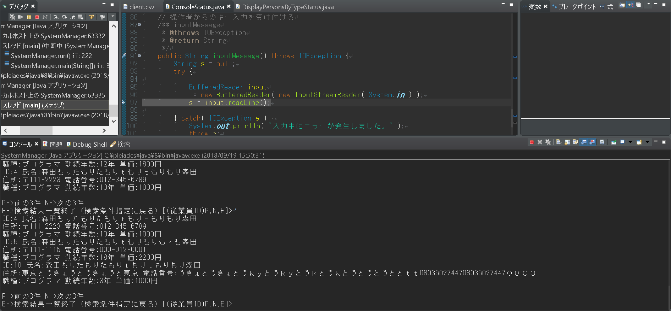
N選択後P選択時に最初のページに戻ることの確認

シナリオ詳細No. | 8 | 詳細 | toi2単体テスト詳細設計NO8参照

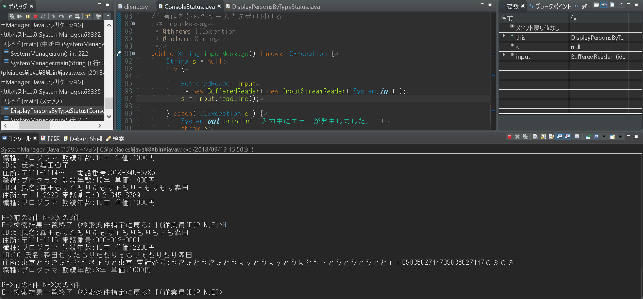
最初の3件表示後N入力4件目から表示

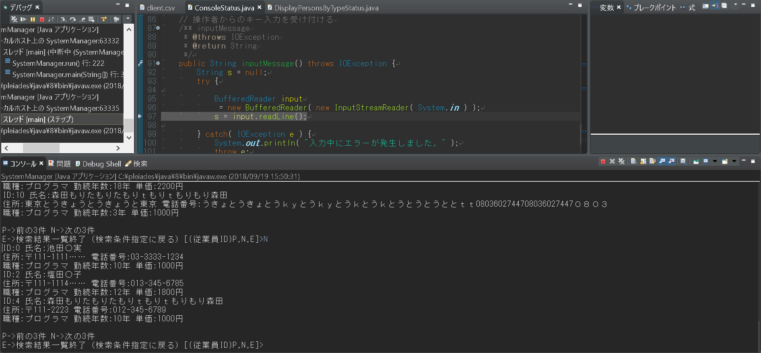
次の3件無しN入力のパターン

テストエビデンス（記入例）
テスト
エビデンス
案件名
サンプルエビデンス
No.：
ID：
シナリオID：
更新者：
氏 名
作成者：
氏 名
更新日：
2008/09/26
作成日：
2008/06/27
Confidential

エビデンス
シナリオ詳細No. |  |  | 1 | 詳細 | システムはトップ画面を表示する。

画面キャプチャをシナリオ詳細ごとに貼り付ける。
シナリオ詳細の項目分だ「シナリオ詳細」以下をコピーして、下に追加する。
当該するシナリオ詳細No.の結果が
画面では分からない場合（例：DBに保存等）は、
空欄部分に説明等を記述する。

シナリオ詳細No. |  |  | 2 | 詳細 | ユーザーはログインボタンをクリックする。

 | 【記入項目例】

 | 記入箇所 |  |  |  |  | 記入方法
No.：
ID：
シナリオID：
 |  |  |  |  |  |  | 左記の３項目については、
 |  |  |  |  |  |  | 各テスト仕様書に合わせて識別番号の記入欄を
 |  |  |  |  |  |  | カスタマイズすること。
 |  | シナリオ詳細No.

 |  | 詳細

